Sheet1
Школа | МБОУ Большекирсановская сош |  |  | Отд./корп |  |  |  | День | 2021-09-28

Прием пищи | Раздел | № рец. | Блюдо | Выход, г | Цена | Калорийность | Белки | Жиры | Углеводы
Завтрак | гор.блюдо | 295 | котлеты рубленные из бройлер-цыплят | 90.00 | 19.81 | 214.00 | 9.04 | 10.20 | 10.68
 | гор.напиток | 380 | кофейный напиток со сгущ.молоком | 180.00 | 4.89 | 102.10 | 2.65 | 1.78 | 18.83
 | хлеб | Н | Хлеб пшеничный | 30.00 | 1.68 | 69.00 | 2.28 | 0.24 | 14.10
 |  | 71/70 | Помидор свежий | 60.00 | 4.23 | 13.20 | 0.66 | 0.12 | 2.28
 |  | 203 | макароны отварные с маслом | 150.00 | 6.03 | 195.71 | 5.46 | 5.79 | 30.46
Завтрак 2 | фрукты | 338 | Банан | 200 | 20.00 | 54.23 | 0.40 | 0.40 | 11.31
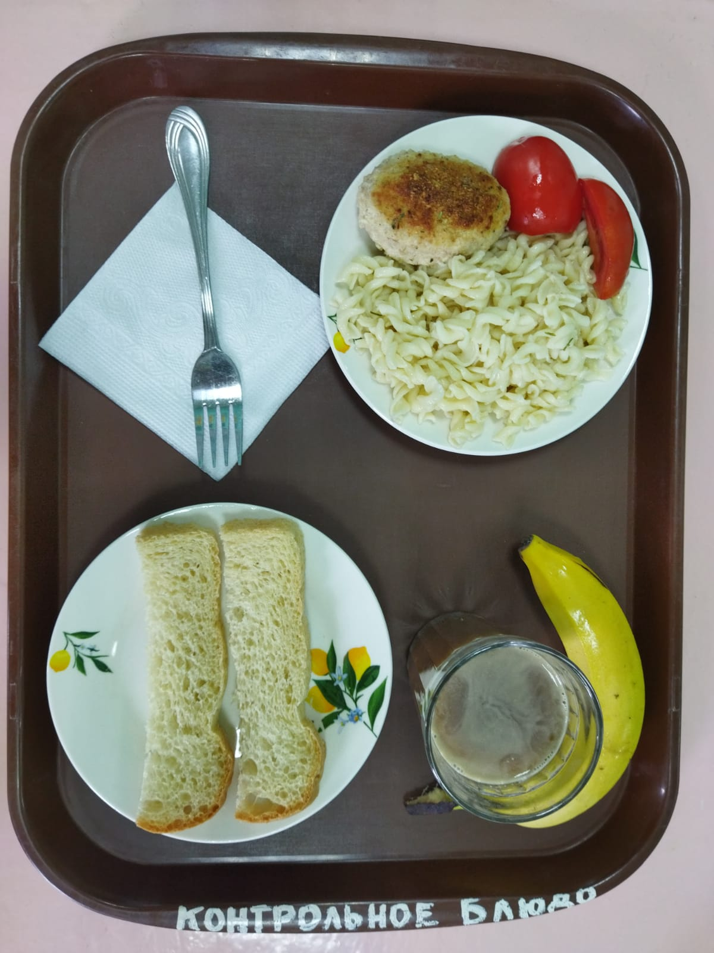

Обед | закуска
 | 1 блюдо
 | 2 блюдо
 | гарнир
 | сладкое
 | хлеб бел.
 | хлеб черн.

 |  |  |  |  | 56.64

